Лот № 1
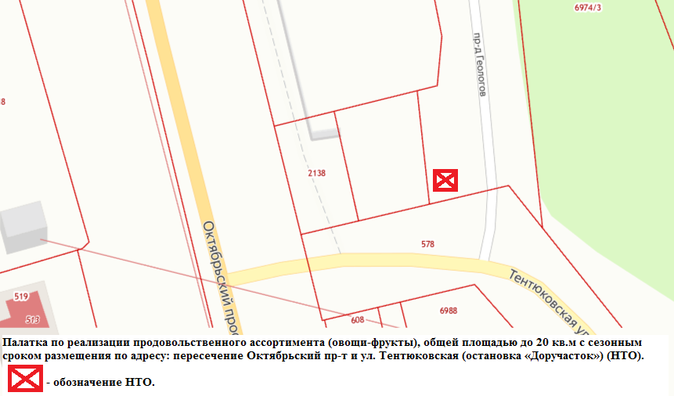

Внешний вид лота № 1
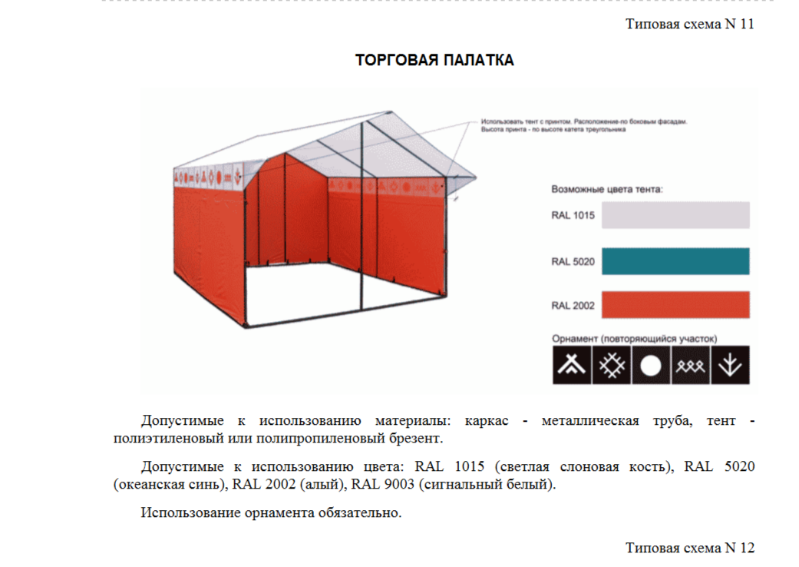

Лот № 2
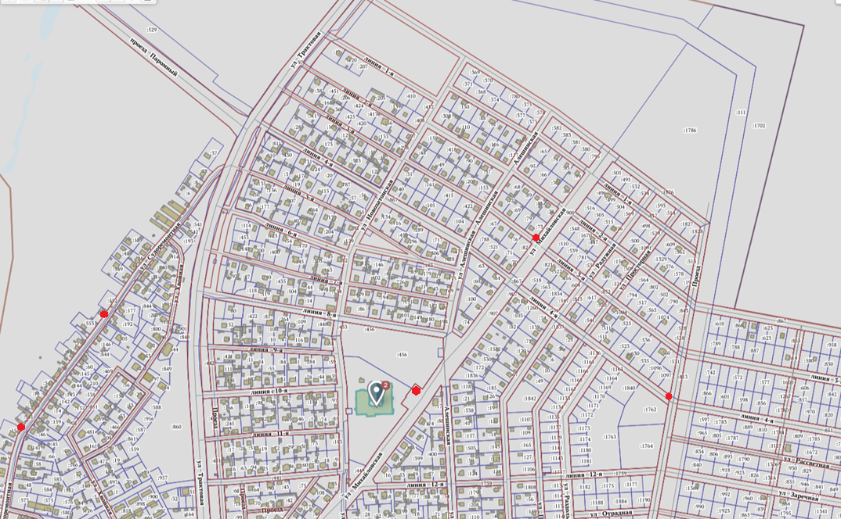

Места для развозной торговли обозначены красными точками.

Третий маршрут включает следующие адреса для временного размещения автоцестерны-прицепа:

- микрорайон «Сосновая поляна», перекрёсток ул. Михайловская с ул. 3 линия;
- микрорайон «Сосновая поляна», ул. Михайловская, 19, на остановке возле школы;
- микрорайон «Сосновая поляна», перекрёсток ул. 4-я линия и Проезда;
- микрорайон «Сосновая поляна», перекрёсток ул. 17-я линия и Проезда;
- ул. Судоремонтная, возле (между) жилых домов №№ 39 и 41;
- ул. Судоремонтная, возле (между) жилых домов №№ 17 и 19;
- ул. Хвойная, возле жилого дома № 24;
- ул. Ухтинская, возле здания ДОУ № 19;
- за территорией детского сада № 65 по ул. Трактовая, 33 (заезд с ул. Ломоносова);
- перекрёсток ул. Ломоносова и Белинского, возле дома № 31 по ул. Корабельная;
ул. Корабельная, напротив жилого дома № 4.

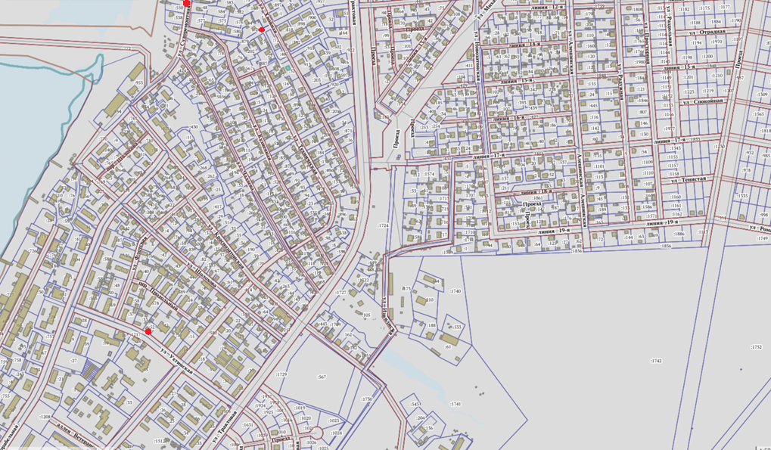

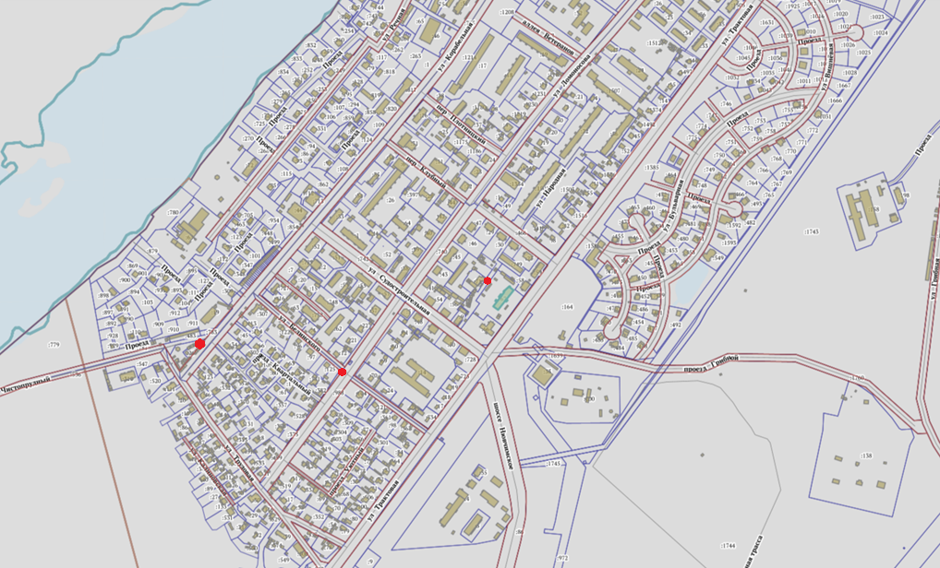

Лот № 3
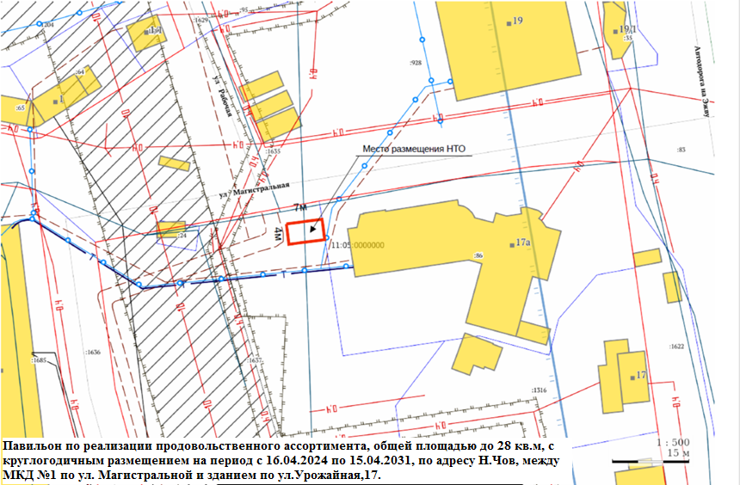

Внешний вид лот № 3
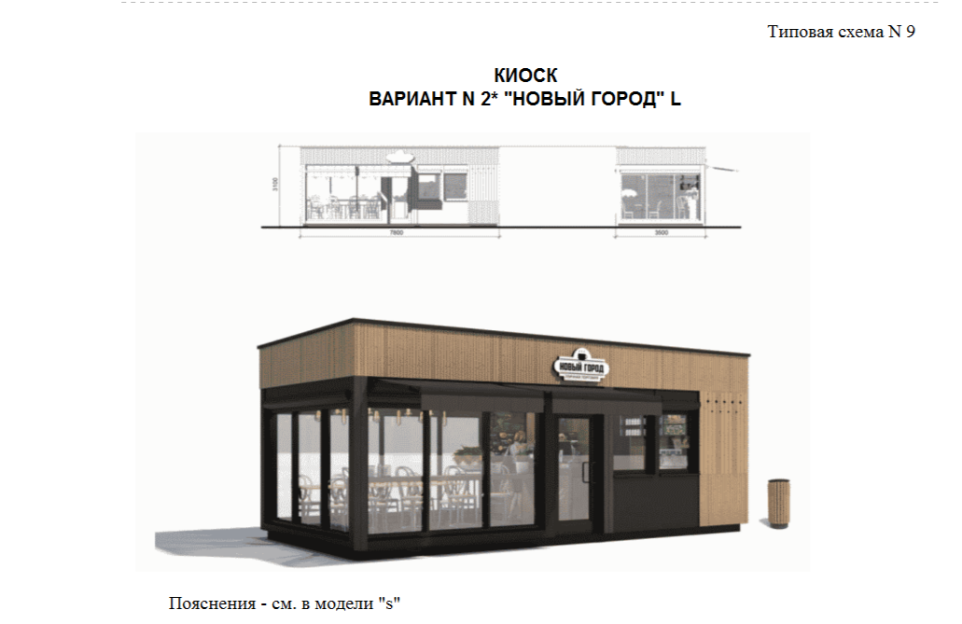

Допустимые к использованию цвета: RAL 7009 (зелено-серый), RAL 7021 (черно-серый), бесцветный и светлый дуб или орех.
Допустимые к использованию материалы стен: деревянная рейка 20 x 40 с тонировкой или HPL панели с текстурой древесины, деревянная рейка 20 x 100 с тонировкой или HPL панели с текстурой древесины.
Допустимые к использованию материалы крыши: HPL панели.
Допустимые к использованию материалы дверей и окон: алюминий.

Лот № 4
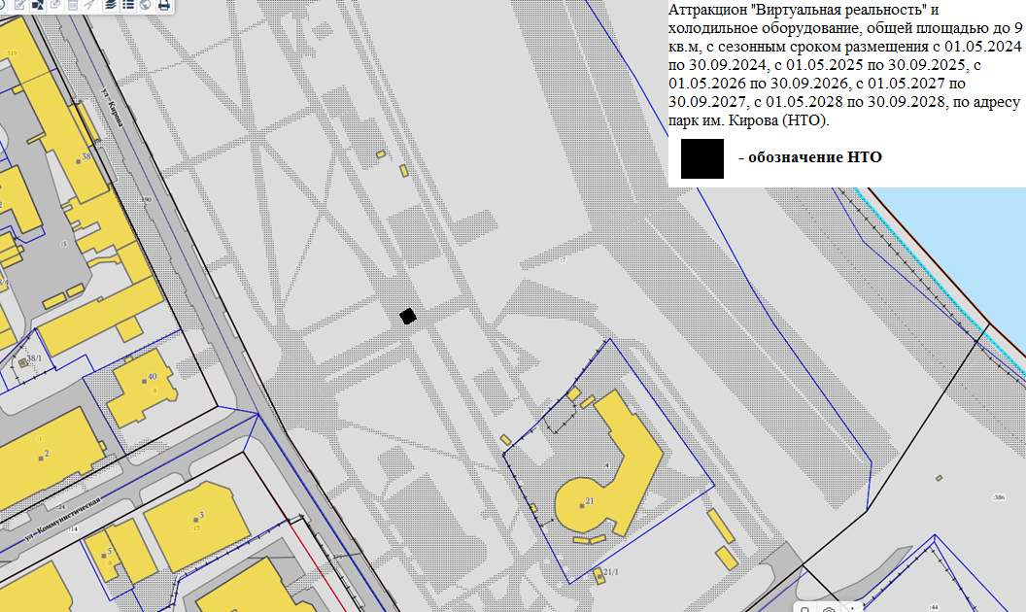

Лот № 5
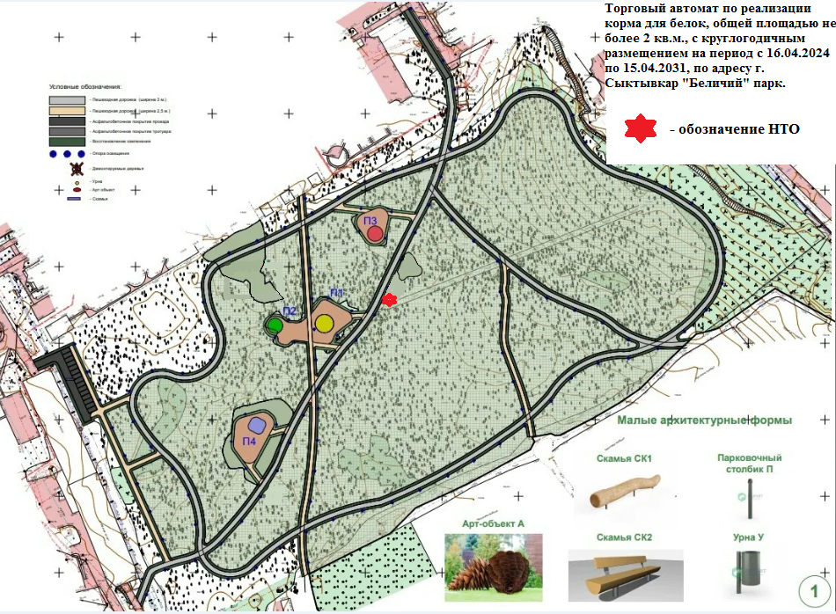

Лот № 6
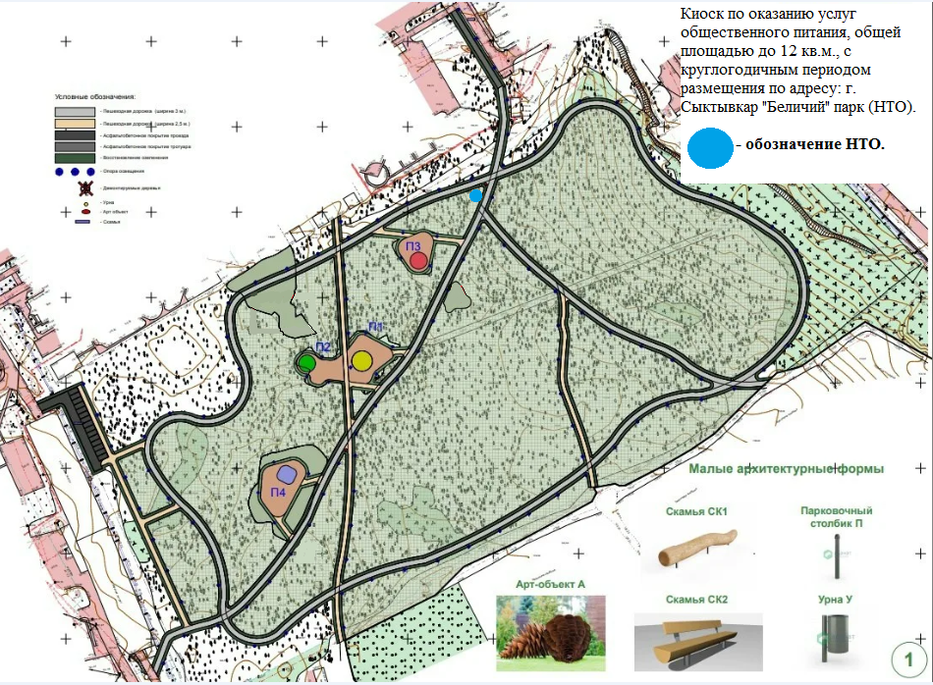

Внешний вид лот № 6
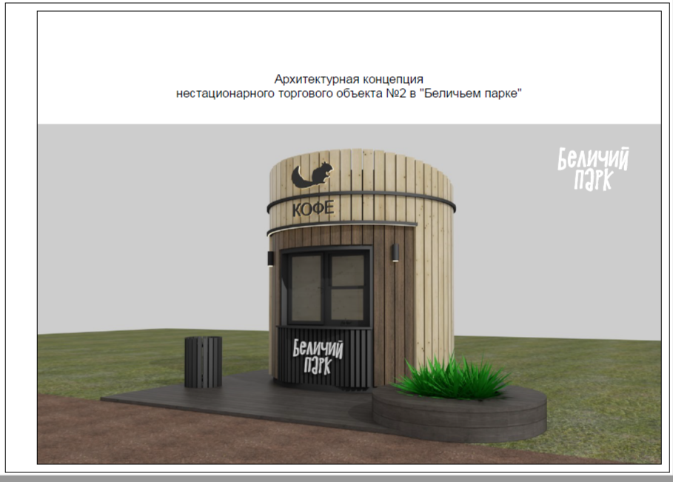

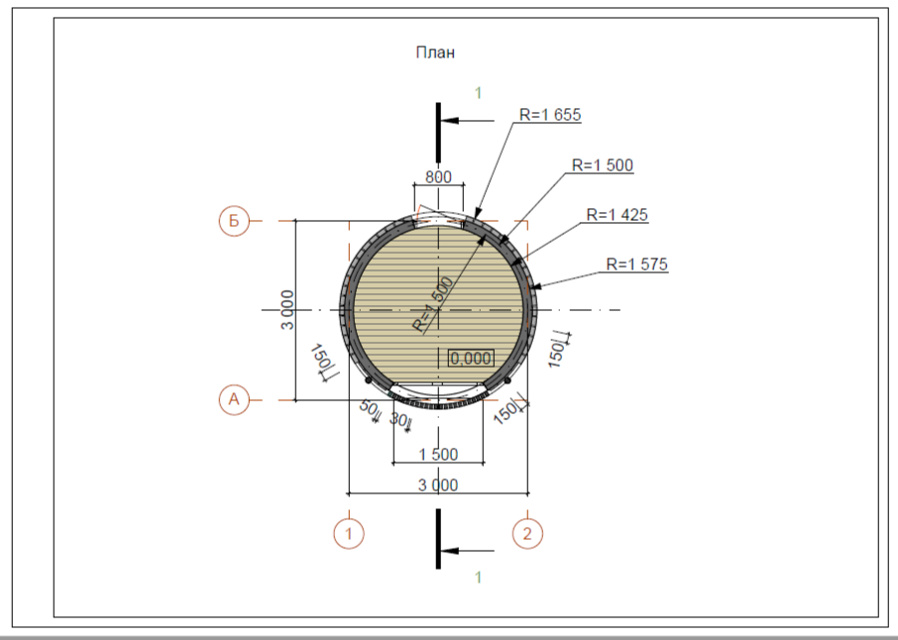

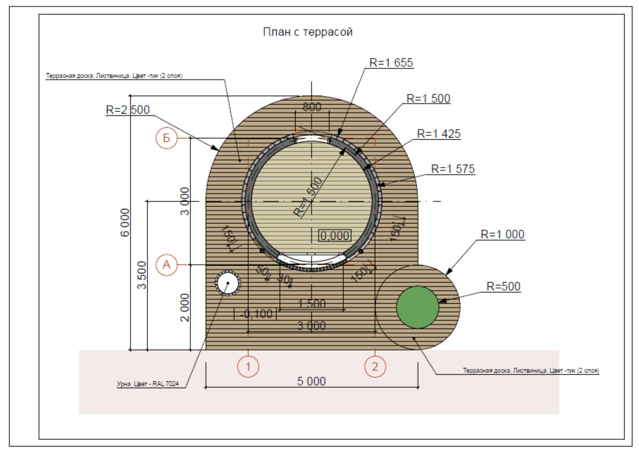

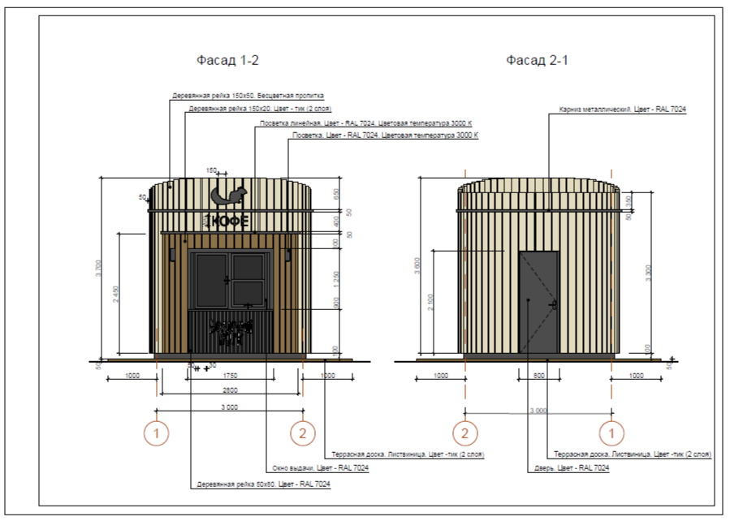

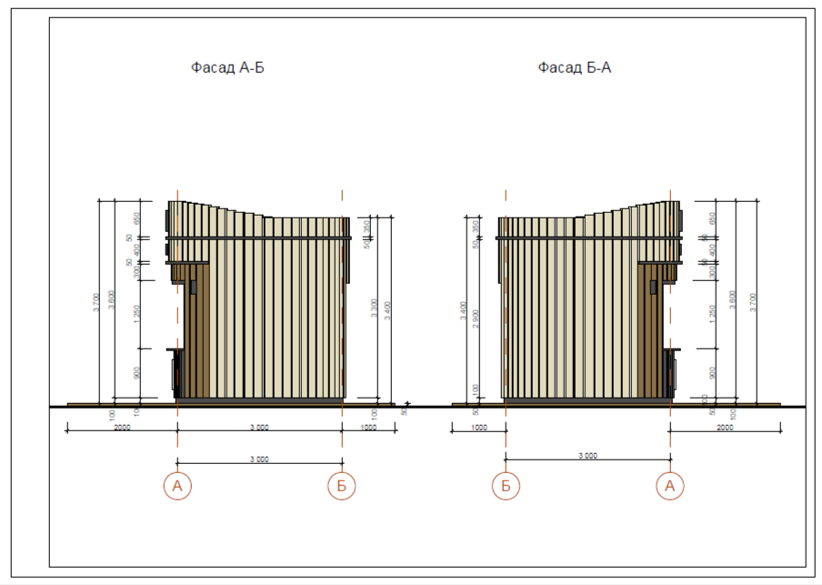

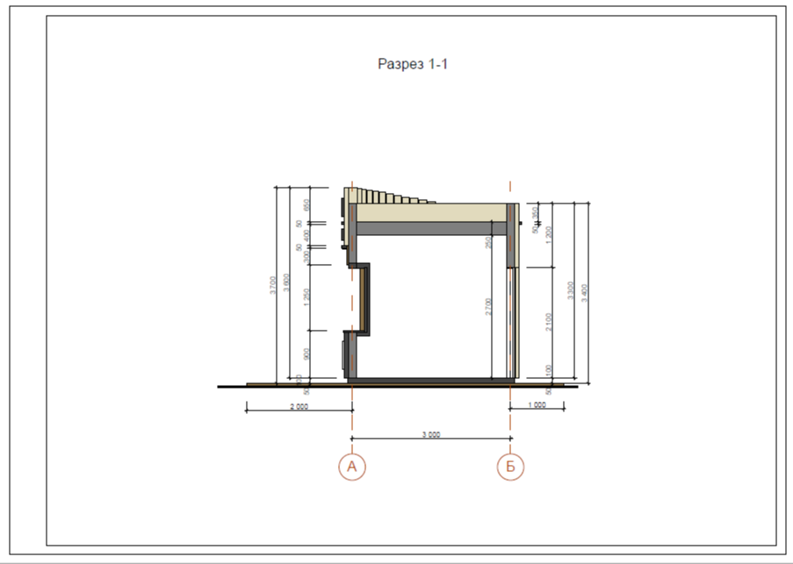

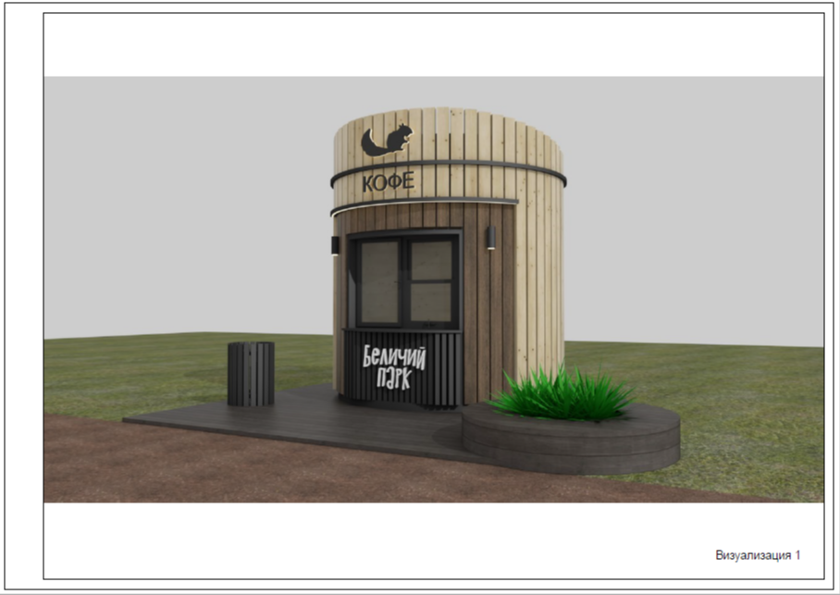

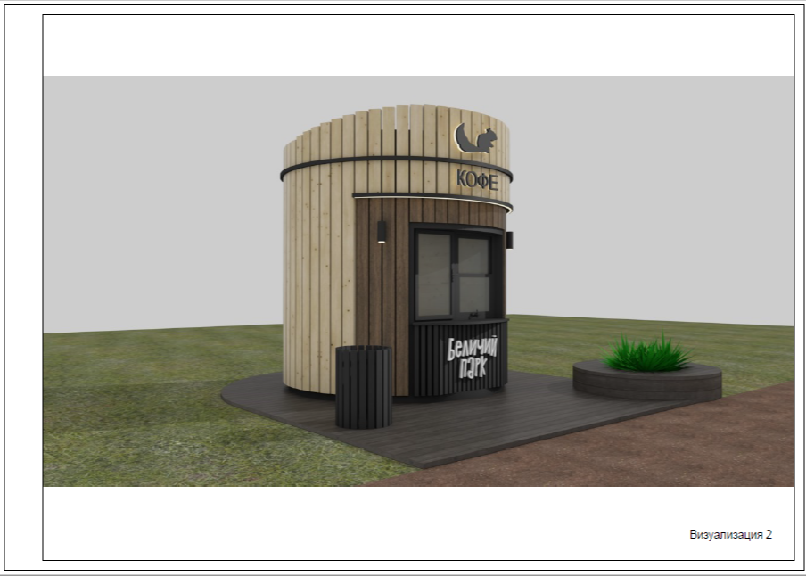

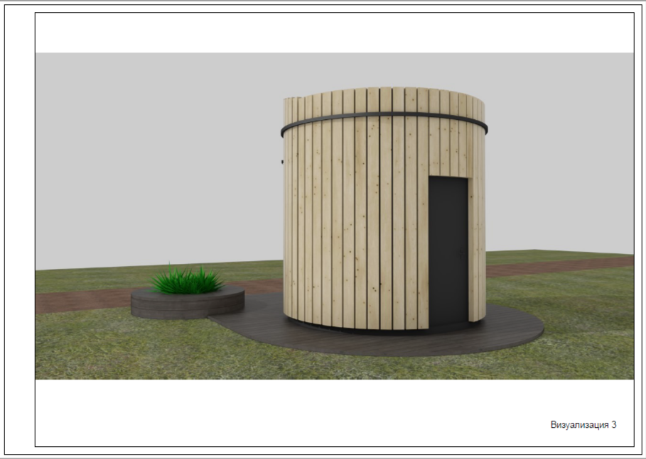

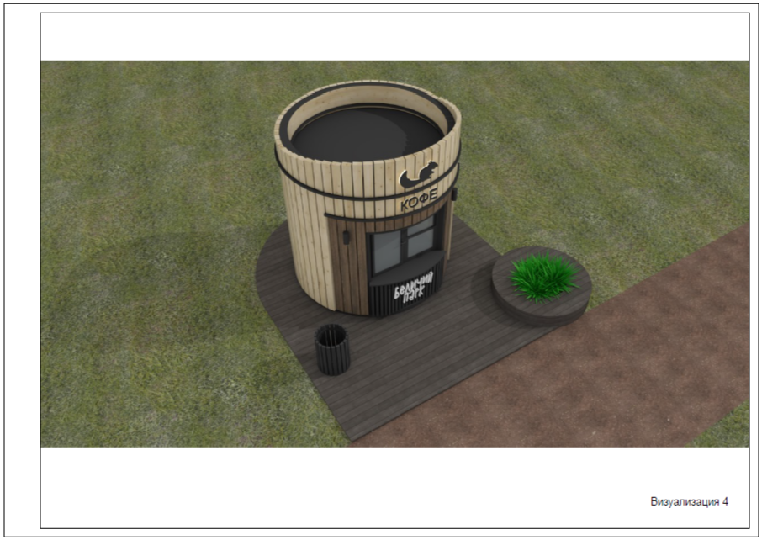

Лот № 7
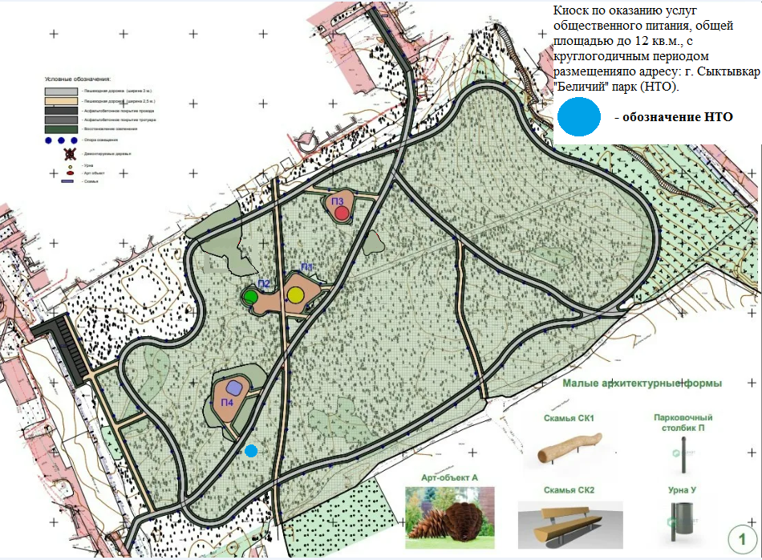

Лот № 8
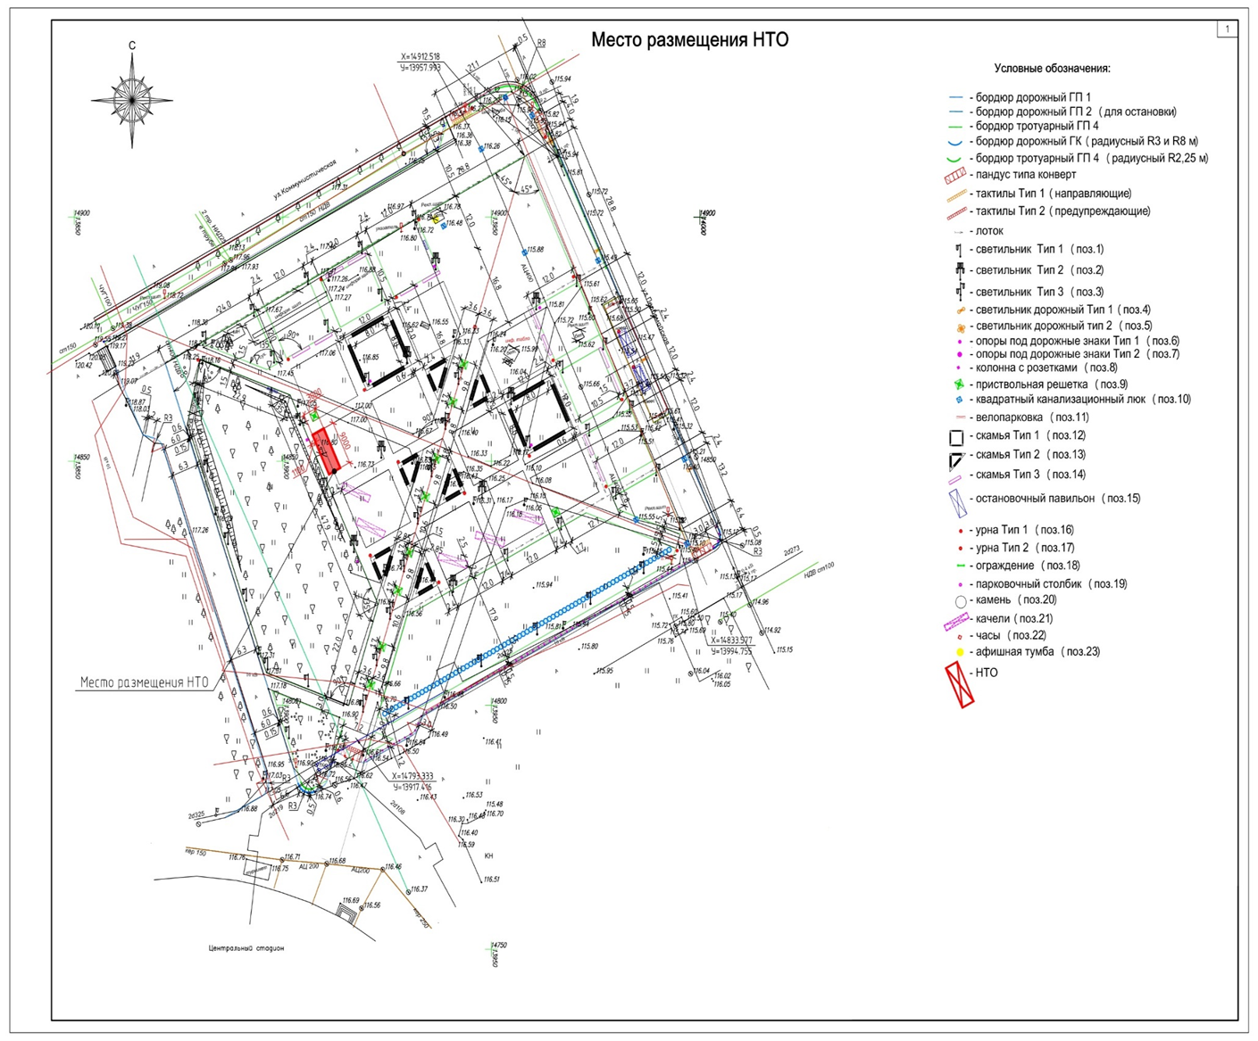

Внешний вид к лоту № 8
